新西兰UBbio
新西兰UBbio 超灵动系列 保健品（获农业部进口批文）
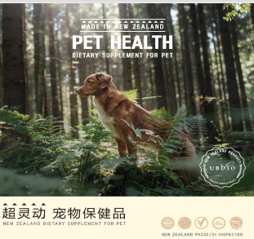 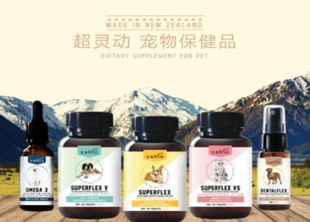 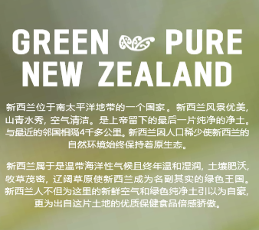 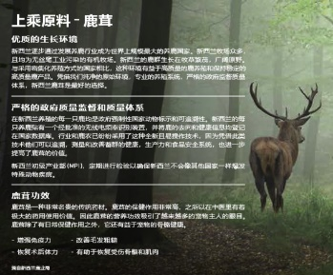 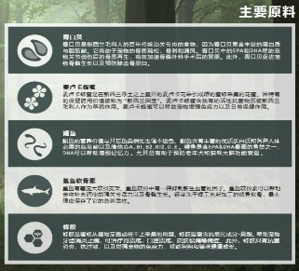

序号 | 品名 | 图片 | 规格 | 门店批价 | 订货数量 | 合计 | 市场控价 | 用量
UB-01 | 超灵动 增强宠物免疫-犬 |  | 90片/瓶 560mg/片 | 222 |  | 0 | 398 | 5KG以下 1片/日 5KG-27KG 2片/日 27KG以上 3片/日
UB-02 | 超灵动V 呵护关节健康 |  | 90片/瓶 750mg/片 | 238 |  | 0 | 428 | 5KG以下 1片/日 5KG-27KG 2片/日 27KG以上 3片/日
UB-03 | 超灵动VS 增强免疫-猫 |  | 90片/瓶 350mg/片 | 128 |  | 0 | 228 | 全猫种（3月龄以上）1片/日
UB-04 | 超灵动口腔灵 |  | 30ML/瓶 | 72 |  | 0 | 129 | 犬猫通用
合计 |  |  |  |  |  | 0

